3 bloki (LV)
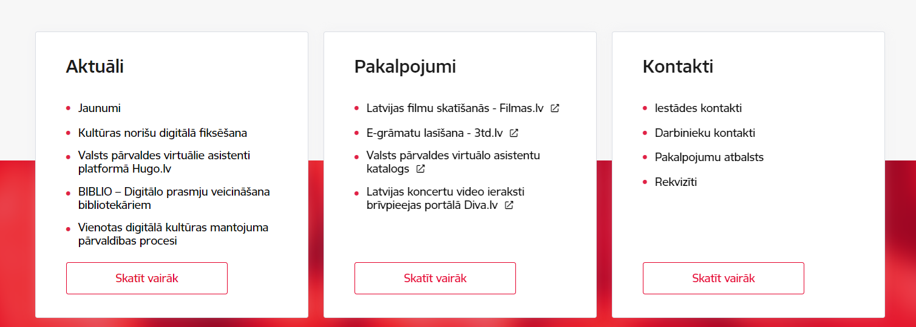
Ietādes 3 bloku nosaukumi |  |  |  | Vizuāls piemērs
1. bloks | 2. bloks | 3. bloks
Noderīgi | Pakalpojumi | Par iestādi / Kontakti (jāizvēlas vai nu "Par iestādi" vai "Kontakti")
[jāievieto saite] | [jāievieto saite] | [jāievieto saite]
[jāievieto saite] | [jāievieto saite] | [jāievieto saite]
[jāievieto saite] | [jāievieto saite] | [jāievieto saite]
[jāievieto saite] | [jāievieto saite] | [jāievieto saite]
[jāievieto saite] | [jāievieto saite] | [jāievieto saite]
[jāievieto saite] | [jāievieto saite] | [jāievieto saite]
[jāievieto saite] | [jāievieto saite] | [jāievieto saite]

 |  |  | Katrā blokā var ievietot max. 7 izvēles saites, izceļot svarīgāko, vai 5 saites + aktīvo pogu, kas aizved uz tematiski lielāku, plašāku apakšsadaļu.

